Hoja1
 |  |  |  |  |  |  |  |  |  | 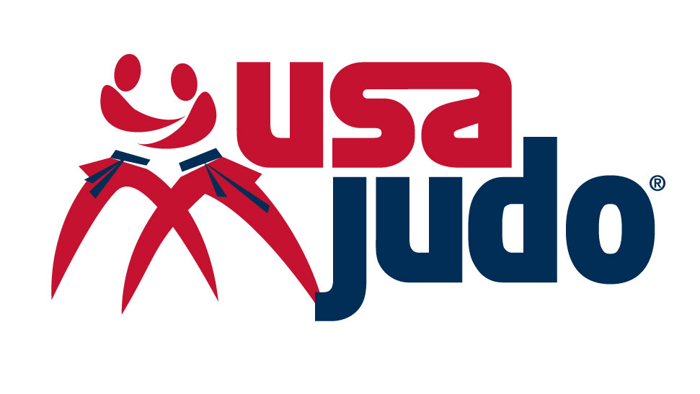
USA JUDO
CADET & JUNIOR PANAMERICAN CUP / PANAMERICAN OPEN | FLORIDA 2026
28 OCT - 01 NOV
FEDERATION/FEDERACION: |  |  |  |  | CONTACT / CONTACTO: |  |  |  | EMAIL / CORREO: |  |  |  | PHONE / TELEFONO:

No. | APELLIDO / LAST NAME | NOMBRE / NAME | FUNCIÓN / FUNTION | DIVISIÓN / WEIGHT | PASAPORTE / PASSPORT | SEXO / SEX | LLEGADA / ARRIVE |  |  | SALIDA / DEPARTURE
 |  |  |  |  |  |  | FECHA / DATE | HORA / HOUR | VUELO / FLIGHT | FECHA / DATE | HORA / HOUR | VUELO / FLIGTH | CHECK IN | CHECK OUT | NOCHES / NIGHT | HABITACIÓN / ROOM A - HOTEL INDIGO BED & BREAKFAST | HABITACIÓN / ROOM A - HOTEL INDIGO HALF BOARD (LUNCH) | HABITACIÓN / ROOM B - HOLIDAY INN (HQ) BED & BREAKFAST | HABITACIÓN / ROOM B - HOLIDAY INN (HQ) HALF BOARD (LUNCH) | HABITACIÓN / ROOM C - HAMPTON INN BED & BREAKFAST | HABITACIÓN / ROOM C - HAMPTON INN HALF BOARD (LUNCH)
EJ. | SMITH | JANE | ATHLETE | 63KG | B12345673 | FEMALE | 28-Oct-26 | 9:30AM | AV320 | 29-Oct-26 | 14:00:00 | AV325 | 28-Oct-26 | 29-Oct-26 | 2 | Single
EJ. | SMITH | JOHN | ATHLETE | 60KG | B12345678 | MASC | 28-Oct-26 | 9:30AM | AV320 | 29-Oct-26 | 14:00:00 | AV325 | 28-Oct-26 | 29-Oct-26 | 2 |  |  | Twin
1
2
3
4
5
6
7
8
9
10
11
12
13
14
15
16
17
18
19
20
21
22
23
24
25
26
27
28
29

